Баг-репорты
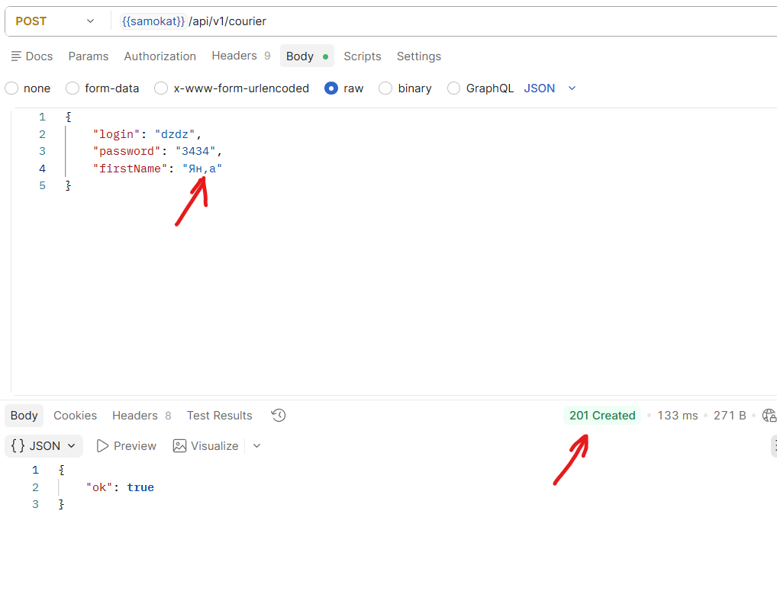

ID | Название БР | Приоритет | Статус | Предусловие | Шаги воспроизведения | Окружение | Ожидаемый результат | Фактический результат
BG1 | Ошибка в тексте "УЧЕБНЫЙ ТРЕНАЖЁР" над логотипом "Яндекс Самокат" | Желательный | Открыт | 1.Запустить тестовый стенд. 2.Открыта главная страница | 1.Проверить текст над логотипом "Яндекс Самокат" 2.В слове "ТРЕНАЖЁР" обратить внивание на букву "Ё" | Тестовый стенд 1.0.0 Windows 11 Яндекс Браузер(26.6.2.938) 1280x720 Chrome(150.0.7871.129) 1920x1080 | текст над логотипом "УЧЕБНЫЙ ТРЕНАЖЁР" | текст над логотипом "УЧЕБНЫЙ ТРЕНАЖЕР"
BG2 | Неправильный текст плейсхолдера в поле шапке "Номер заказа" | Желательный | Открыт | 1.Запустить тестовый стенд. 2.Открыта главная страница. | 1.В шапке нажать на кнопку "Статус заказа" 2.Проверить плейсхолдер поля "Номер заказа" | Тестовый стенд 1.0.0 Windows 11 Яндекс Браузер(26.6.2.938) 1280x720 Chrome(150.0.7871.129) 1920x1080 | текст плейсхолдера "Номер заказа" | текст плейсхолдера "Введите номер заказа"
BG3 | Верстка поля "Номер заказа№2" съезжает под шапку | Стандартный | Открыт | 1.Запустить тестовый стенд. 2.Открыта главная страница. | 1.в шапке лендинга нажать на "Статус заказа" 2.В поле "номер заказа" указать существующий номер заказа. 3.Нажать Enter | Тестовый стенд 1.0.0 Windows 11 Chrome(150.0.7871.129) 1920x1080 | Расположение под логотипом "Яндекс Самокат" , выравнивание по левому краю с отступом. прямоугольной формы , длина поля на большую часть страницы. цвет фона поля: белый, цвет границы поля:черный. | Поле "Номер заказа№2" заезжает под шапку, верхняя граница поля пропадает.
BG4 | Отсутствует плейсхолдер в поле "Номер заказа" на экране "Статус заказа" | Стандартный | Открыт | 1.Запустить тестовый стенд. 2.Открыт экран "Статус заказа" | 1. Поле "Номер заказа№2" не заполнять или стереть номер заказа | Тестовый стенд 1.0.0 Windows 11 Яндекс Браузер(26.6.2.938) 1280x720 Chrome(150.0.7871.129) 1920x1080 | Поле "Номер заказа 2" в пустом состоянии имеет плейсхолдер. текст : "Номер заказа" цвет текста: серый. Граница рамки серая | в поле "Номер заказа" отсутсвует плейсхолдер.
BG5 | На изображении сообщающим об ошибке, отсутствует эелемен : Дорога | Стандартный | Открыт | 1.Запустить тестовый стенд. 2.Открыт экран "Статус заказа" | 1.В поле "Номер заказа" указать несуществующий номер заказа. 2.Нажать кнопку "Посмотреть" | Тестовый стенд 1.0.0 Windows 11 Яндекс Браузер(26.6.2.938) 1280x720 Chrome(150.0.7871.129) 1920x1080 | На картинке изображено : сломанный самокат лежит на дороге, колеса от самоката лежат в стороне. Дорога изображена в виде двух косых линей , с лева на право. | На картинке отсутствует элемент : Дорога
BG6 | Нет отступа между рамкой изображения с ошибкой и полем "Номер заказа" | Стандартный | Открыт | 1.Запустить тестовый стенд. 2.Открыт экран "Статус заказа" | 1.В поле "Номер заказа" указать несуществующий номер заказа. 2.Нажать кнопку "Посмотреть" | Тестовый стенд 1.0.0 Windows 11 Яндекс Браузер(26.6.2.938) 1280x720 | Рамка изображения чёрного цвета. С отступом сверху от поля "Номер заказа" | Между полем "Номер заказа" и рамкой изображения с ошибкой, нет отступа, присутствующего на макете.
BG7 | У блока с информацией о заказе, нет отступа слева от поля "Номер заказа" | Стандартный | Открыт | 1.Запустить тестовый стенд. 2.Открыт экран "Статус заказа" | 1.Проверить блок с информацией о заказе, под полем "Номер заказа" | Тестовый стенд 1.0.0 Windows 11 Яндекс Браузер(26.6.2.938) 1280x720 Chrome(150.0.7871.129) 1920x1080 | Блок с информацией о заказе. Расположен под полем "Номер заказа2" Выравнен по левому краю с отступом от левой границы поля "Номер заказа", без выделенной границы. | У блока с информацией о заказе отсутствует отступ от левой границы поля "Номер заказа"
BG8 | Отображается неверный формат телефона, в поле "Телефон" на блоке с информацией о заказе | Стандартный | Открыт | 1.Запустить тестовый стенд. 2.Создан заказ с корректно заполненными данными. | 1.в шапке в поле "Номер заказа" указать свой номер заказа. 2.Нажать Enter. 3.Проверить блок с информацией о заказе. | Тестовый стенд 1.0.0 Windows 11 Яндекс Браузер(26.6.2.938) 1280x720 Chrome(150.0.7871.129) 1920x1080 | Подблок№1: текст поля "Телефон" расположен под полем "Станция метро",цвет:серый, шрифт:нормальный. Значение поля расположено по правому краю блока в виде цифр в формате "+7 XXX XXX-XX-XX" цвет:черный, шрифт:нормальный | формат телефона в поле "Телефон" : +7XXXXXXXXXX
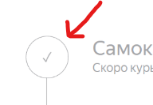
BG9 | Другое название поля в блоке с информацией о заказе | Стандартный | Открыт | 1.Запустить тестовый стенд. 2.Открыт экран "Статус заказа" | 1.Проверить название полей в "подблоке№2" на блоке с информацией о заказе | Тестовый стенд 1.0.0 Windows 11 Яндекс Браузер(26.6.2.938) 1280x720 Chrome(150.0.7871.129) 1920x1080 | Подблок№2: расположен под подблоком№1 содержит 2 поля "Когда привезем" "Срок аренды". | поле с датой называется "Дата доставки"
BG10 | Несоответсвующая иконка маркера пройденого статуса, в цепочке статусов | Стандартный | Открыт | 1.Запустить тестовый стенд. 2.Создать заказ. 3.Через приложения для курьеров, принять заказ. | 1.В поле "Номер заказа" указать номер своего заказа. 2.Нажать "Посмотреть" 3.Проверить первый статус в цепочки. | Тестовый стенд 1.0.0 Windows 11 Яндекс Браузер(26.6.2.938) 1280x720 Chrome(150.0.7871.129) 1920x1080 | Цепочка статусов заказа: Текущий статус выделен чёрным, остальные серым. Если статус пройден, цифра перед ним сменяется на галочку с прямыми линиями. | Цифра сменяется на галочку с косыми линиями
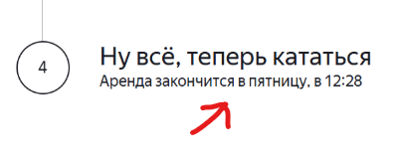
BG11 | Неправельный формат отображения срока аренды в статусе заказа№4 | Стандартный | Открыт | 1.Запустить тестовый стенд. 2.Создать заказ. | 1. В приложении для курьера нажать кнопку "Принять" заказ 2.перейти на вкладку "мои" 3.Нажать кнопку "Завершить" заказ 4.В сплывающем окне подтвердить завершение заказа кнопкой "Да" | Тестовый стенд 1.0.0 Windows 11 Яндекс Браузер(26.6.2.938) 1280x720 Chrome(150.0.7871.129) 1920x1080 | Цепочка статусов заказа/ маркер 4: Когда статус активный. Под заголовком статуса подпись пример: "Аренда закончится 9 июня в 20:30" | "Аренда закончится в пятницу в 20:30" без указания точной даты
BG12 | Не срабатывает нажатие кнопки Enter на клавиатуре при вводе номера заказка в поле шапке "Номер заказа" | Критический | Открыт | 1.Запустить тестовый стенд. | 1.В шапке нажать кнопку "Статус заказа" 2.Ввести корректный номер заказа 3.На клавиатуре нажать Enter | Тестовый стенд 1.0.0 Windows 11 Яндекс Браузер(26.6.2.938) 1280x720 Chrome(150.0.7871.129) 1920x1080 | При корректном вводе номера заказа в поле "Номер заказа" и нажатии Enter , появляется информация о заказе. | При нажатии Enter ничего не происходит.
BG13 | Текст не переносится на вторую строчку, при вводе длинного только буквенного значения в поле "Имя" блока информации о заказе. | Стандартный | Открыт | 1.Запустить тестовый стенд. | 1.В шапке нажать кнопку "Статус заказа" 2.Ввести корректный номер заказа 3.Через DevTools подменить значение в поле "Имя" на "ДимаДимаДимаДимаДима" | Тестовый стенд 1.0.0 Windows 11 Яндекс Браузер(26.6.2.938) 1280x720 Chrome(150.0.7871.129) 1920x1080 | Поле "Имя" при вводе слишком длинного значения, текст переносится на вторую строчку | При вводе слишком длинного значения состоящим только из букв, текст не переносится на вторую строчку.
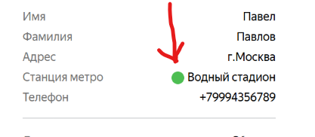
BG14 | Текст не переносится на вторую строчку, при вводе длинного, без пробелов только буквенного значения в поле "Адрес" блока информации о заказе. | Стандартный | Открыт | 1.Запустить тестовый стенд. | 1.В шапке нажать кнопку "Статус заказа" 2.Ввести корректный номер заказа 3.Через DevTools подменить значение в поле "Адрес" на "МоскваМоскваМоскваМоскваМоскваМосква" | Тестовый стенд 1.0.0 Windows 11 Яндекс Браузер(26.6.2.938) 1280x720 Chrome(150.0.7871.129) 1920x1080 | Поле "Адрес" при вводе слишком длинного значения, текст переносится на вторую строчку | При вводе слишком длинного значения состоящим только из букв и без ввода пробелом, текст не переносится на вторую строчку.
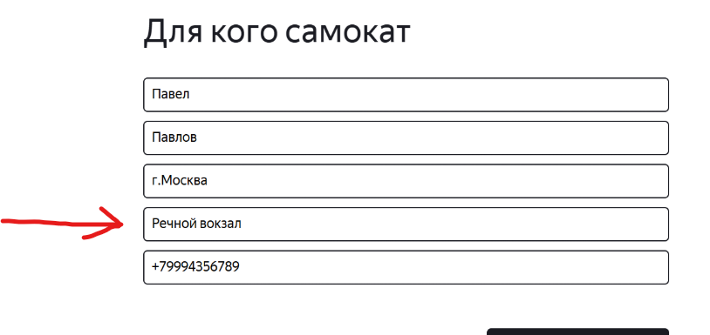
BG15 | Данные в поле "Станция метро" на экране "статус заказа" не совпадают с данными указанными на экране "сделать заказ" | Критический | Открыт | 1.Запустить тестовый стенд. 2.Создать свой заказ, с указанием своей станции метро. | 1.В поле "номер заказа" указать свой заказ. 2.Нажать посмотреть. 3 Сравнить значение поля "Станция метро" с своими указанными данными. | Тестовый стенд 1.0.0 Windows 11 Яндекс Браузер(26.6.2.938) 1280x720 Chrome(150.0.7871.129) 1920x1080 | Поле "Станция метро" отображает данные заполненные на экране "Сделать заказ"
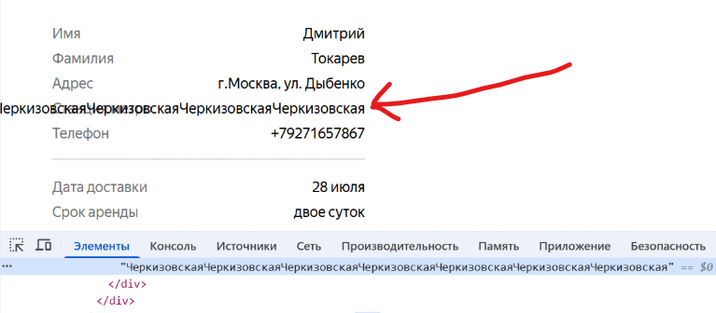

BG16 | Текст не переносится на вторую строчку при вводе длинного значения в поле "Станция метро" | Стандартный | Открыт | 1.Запустить тестовый стенд. 2.Открыть экран "Статус заказа" | 1. через DevTools подменить значение поля "Станция метро" на "ЧеркизовскаяЧеркизовскаяЧеркизовскаяЧеркизовскаяЧеркизовскаяЧеркизовская" | Тестовый стенд 1.0.0 Windows 11 Яндекс Браузер(26.6.2.938) 1280x720 Chrome(150.0.7871.129) 1920x1080 | Поле "Станция метро" при вводе слишком длинного значения, текст переносится на вторую строчку | Значение поля не переносится на вторую строчку
BG17 | Поле "Когда привезём" отображает некорректные данные | Критический | Открыт | 1.Запустить тестовый стенд. 2.Создать заказ с нужной датой доставки. | 1.В поле "номер заказа" указать свой заказ. 2.Нажать посмотреть. 3 Сравнить значение поля "Когда привезём" с своими указанными данными. | Тестовый стенд 1.0.0 Windows 11 Яндекс Браузер(26.6.2.938) 1280x720 Chrome(150.0.7871.129) 1920x1080 | Поле "Когда привезём" отображает данные заполненные на экране "Сделать заказ" | Поле "Когда привезём" отображает некорректную дату доставки.
BG18 | Поле "Комментарий" не переносит текст на вторую строчку, при вводе слишком длинного значения | Стандартный | Открыт | 1.Запустить тестовый стенд. 2.Открыть экран "Статус заказа" | 1. через DevTools подменить значение поля "Комментарий" на "ПриветПриветПриветПриветПриветПривет" | Тестовый стенд 1.0.0 Windows 11 Яндекс Браузер(26.6.2.938) 1280x720 Chrome(150.0.7871.129) 1920x1080 | Поле "Коментарий" при вводе слишком длинного значения, текст переносится на вторую строчку. | Текст в поле "Комменатрий" не переносится на вторую строчку при вводе длинного значения.
BG19 | Отменённый заказ пользователем, не удаляется из системы | Критический | Открыт | 1.Запустить тестовый стенд. 2. Создать курьера POST /api/v1/courier 3.Создать заказ POST /api/v1/orders | 1.По номеру заказа перейти на экран "Статус заказа" 2.Нажать кнопку "Отменить заказ" 3.Нажать кнопку "Отменить" 4.Войти в приложение под учеткой курьера. | Тестовый стенд 1.0.0 Windows 11 Яндекс Браузер(26.6.2.938) 1280x720 Chrome(150.0.7871.129) 1920x1080 | Окно "Хотите отменить заказ?" не подтверждённый заказ курьером удаляется из системы при отмене заказа пользователем. | Отменённый заказ не удаляется из системы.
BG20 | Кнопка "Отменить заказ" не отображается на экране "Статус заказа" после принятия заказа курьером. | Стандартный | Открыт | 1.Запустить тестовый стенд. 2. Создать курьера POST /api/v1/courier 3.Создать заказ POST /api/v1/orders | 1.Авторизоваться в мобилном приложении под учеткой курьера. 2.Принять заказ . 3.Открыть веб-приложение. 4.Перейти на экран "Статус заказа" | Тестовый стенд 1.0.0 Windows 11 Яндекс Браузер(26.6.2.938) 1280x720 Chrome(150.0.7871.129) 1920x1080 | Кнопка "Отменить заказ" если курьер подтвердил заказ, кнопка "отменить заказ" некликабельна | Кнопка "Отменить заказ" не отображается на экране.
BG21 | Имя курьера не переносится на вторую строчку при длинном значении в статусе заказа "Курьер едет к вам" | Стандартный | Открыт | 1.Запустить тестовый стенд. 2.Открыть экран "Статус заказа" 3.На экране отображается принятый заказ, с именем курьера. | 1.статус "Курьер едет к вам" Через DevTools подменить имя курьера на длинное значение. | Тестовый стенд 1.0.0 Windows 11 Яндекс Браузер(26.6.2.938) 1280x720 Chrome(150.0.7871.129) 1920x1080 | Статус "Курьер едет к вам" если имя курьера слишком длинное , текст переносится на вторую строчку. | Имя курьера не переносится на вторую строчку при слишком длинном значении.
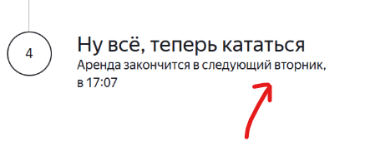
BG22 | Статус "Курьер на месте" не становится активным. | Критический | Открыт | 1.Запустить тестовый стенд. 2. Создать курьера POST /api/v1/courier 3.Создать заказ POST /api/v1/orders | 1.Авторизоваться в моб.приложении под курьером. 2.Нажать кнопку "Принять" заказ. 3.Перейти на вкладку "Мои" 4.На карточке заказа нажать кнопку "Завершить" | Тестовый стенд 1.0.0 Windows 11 Яндекс Браузер(26.6.2.938) 1280x720 Chrome(150.0.7871.129) 1920x1080 | Статус "Курьер на месте" после того как курьер нажал кнопку "завершить" ,статус становится активным. Маркер с номером и весь сопутствующий текст выделяются черным. | Статус "Курьер на месте" не становится активным. status API не определен.
BG23 | Статус "Ну все, теперь кататься" некорректно отображает дату и время конца аренды. | Стандартный | Открыт | 1.Запустить тестовый стенд. 2.Создать заказ. . | 1. В приложении для курьера нажать кнопку "Принять" заказ 2.перейти на вкладку "мои" 3.Нажать кнопку "Завершить" заказ 4.В сплывающем окне подтвердить завершение заказа кнопкой "Да" | Тестовый стенд 1.0.0 Windows 11 Яндекс Браузер(26.6.2.938) 1280x720 Chrome(150.0.7871.129) 1920x1080 | Статус "Ну все, теперь кататься" после того как стал активным, корректно отображает время и дату конца аренды, рассчётом от момента передачи самоката пользователю. | Статус "Ну все, теперь кататься" отображает срок аренды без указания даты.
BG24 | Статус №4 "Ну все, теперь кататься" по истичению срока аренды НЕ меняется на "Время аренды кончилось" | Стандартный | Открыт | 1.Запустить тестовый стенд. 2.Создать заказ. 3.Завершить заказ от лица курьера. | 1.Поменять дату и время на дату с истёкшим сроком аренды. 2.Открыть экран "Статус заказа" | Тестовый стенд 1.0.0 Windows 11 Яндекс Браузер(26.6.2.938) 1280x720 Chrome(150.0.7871.129) 1920x1080 | Статус "Ну все, теперь кататься" по истичению срока аренды, статус сменяется на "Время аренды кончилось" | По истечению срока аренды, статус не меняется на "Время аренды кончилось"
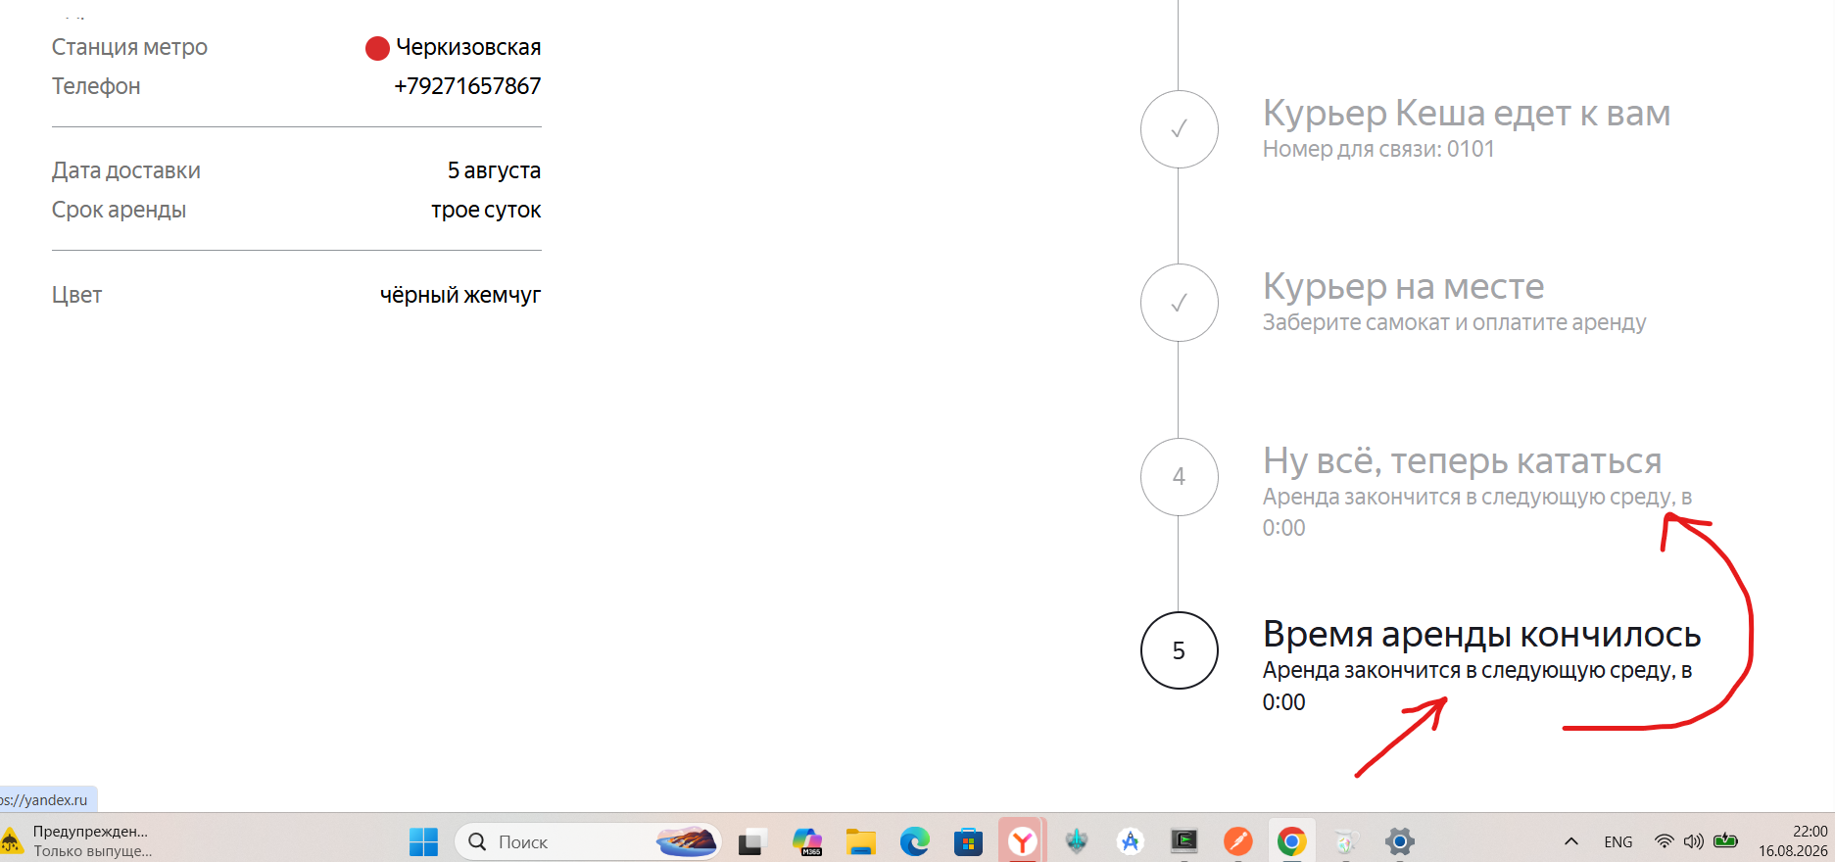
BG24.1 | Статус №5 "Время аренды кончилось" отображает срок аренды в подзаголовке | Стандартный | Открыт | 1.Запустить тестовый стенд. 2.Создать заказ. | 1.открыть экран "Статус заказа" 2.С помощью Charles подменить ответ бэкенда, указать статус 3 | Тестовый стенд 1.0.0 Windows 11 Яндекс Браузер(26.6.2.938) 1280x720 Chrome(150.0.7871.129) 1920x1080 | 5й статус "Время аренды кончилось":активен отображает статус "Время аренды кончилось" "Скоро курьер заберет самокат. | 5й статус "Время аренды кончилось":активен отображает срок аренды в подзаголовке статуса

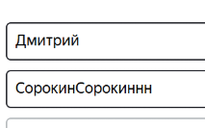
BG25 | Система не принимает ввод дефиса в поле "Имя" на экране "Сделать заказ" | Стандартный | Открыт | 1.Запустить тестовый стенд. 2.Перейти на экран "Сделать заказ" | 1.В поле "Имя" ввести "Анна-Мария" 2.Снять фокус с поля. | Тестовый стенд 1.0.0 Windows 11 Яндекс Браузер(26.6.2.938) 1280x720 Chrome(150.0.7871.129) 1920x1080 | Система принимает ввод дефиса, сообщения об ошибке нет | Система НЕ принимает ввод дефиса, появляется сообщение об ошибке
BG26 | Система принимает ввод символов превыщающих количество допустимых в поле "Фамилия" | Стандартный | Открыт | 1.Запустить тестовый стенд. 2.Перейти на экран "Сделать заказ" | 1.В поле "Фамилия" ввести "СорокинСорокинНн" 2.Убрать фокус с поля. | Тестовый стенд 1.0.0 Windows 11 Яндекс Браузер(26.6.2.938) 1280x720 Chrome(150.0.7871.129) 1920x1080 | Система не принимает ввод более 15 символов в поле "Фамилия" на экране "Сделать заказ" Появляется сообщение об ошибке | Система принимает ввод более 15 символов в поле "Фамилия" сообщения об ошибке НЕТ.
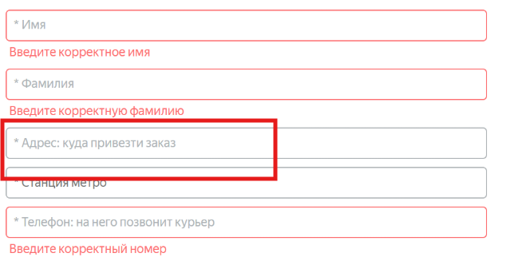
BG27 | Система не принимает ввод символов в количестве 50, в поле "Адрес" | Критический | Открыт | 1.Запустить тестовый стенд. 2.Перейти на экран "Сделать заказ" | 1.В поле "Адрес" ввести "г. Москва, Ленинский проспект, д. 7, корп. 3 кв. 5" 2.Убрать фокус с поля. | Тестовый стенд 1.0.0 Windows 11 Яндекс Браузер(26.6.2.938) 1280x720 Chrome(150.0.7871.129) 1920x1080 | Система принимает ввод символов в количестве от 5 до 50 , в поле "Адрес" сообщения об ошибке нет | Система не принимает 50 символов в поле "Адрес" появляется сообщение об ошибке "Введите корректный адрес"
BG28 | Система принимает пустой ввод в поле "Адрес" | Стандартный | Открыт | 1.Запустить тестовый стенд. 2.Перейти на экран "Сделать заказ" | 1.Поставить фокус в поле "Адрес" 2.Убрать фокус с поля "Адрес" | Тестовый стенд 1.0.0 Windows 11 Яндекс Браузер(26.6.2.938) 1280x720 Chrome(150.0.7871.129) 1920x1080 | Система не принимает пустой ввод в поле "Адрес" появляется сообщение об ошибке | Система принимает пустой ввод в поле "Адрес" сообщения об ошибке НЕТ
BG29 | Система принимает ввод мене 12 символов и более 12 символов для формата "+7" в поле "Телефон" | Стандартный | Открыт | 1.Запустить тестовый стенд. 2.Перейти на экран "Сделать заказ" | 1.В поле "Телефон" указать "+793765467899" 2.Убрать фокус с поля. 3. 1.В поле "Телефон" указать "+7937654678" 4.убрать фокус с поля. | Тестовый стенд 1.0.0 Windows 11 Яндекс Браузер(26.6.2.938) 1280x720 Chrome(150.0.7871.129) 1920x1080 | Система не принимает ввод более 12 смиволов и мене 12 символов для формата "+7" в поле "Телефон" появляется сообщение об ошибке | Система принимает ввод более 12 символов и менее для формата "+7" в поле "Телефон" Сообщения об ошибке нет
BG29.1 | Система принимает ввод более 11 символов для формата "8 " в поле "Телефон" | Стандартный | Открыт | 1.Запустить тестовый стенд. 2.Перейти на экран "Сделать заказ" | 1.В поле "Телефон" указать "893765467899" 2.Убрать фокус с поля. | Тестовый стенд 1.0.0 Windows 11 Яндекс Браузер(26.6.2.938) 1280x720 Chrome(150.0.7871.129) 1920x1080 | Система не принимает ввод более 11 символов для формата "8 " в поле "Телефон". Появляется сообщение об шибке | Система принимает ввод более 11 символов для формата "8 " в поле "Телефон". Сообщения об ошибке нет
BG30 | Доступен выбор даты на Сегодня или Прошедшие даты. в поле "Когда привезти" | Критический | Открыт | 1.Запустить тестовый стенд. 2.Перейти на экран "Сделать заказ" | 1.В поле "Когда привезти" указать дату сегодня или прошедшую дату. 2.Убрать фокус с поля. | Тестовый стенд 1.0.0 Windows 11 Яндекс Браузер(26.6.2.938) 1280x720 Chrome(150.0.7871.129) 1920x1080 | Система не даёт выбор даты на сегодня или прошедшие даты | Система принимает выбор даты на сегодня или в прошедшие даты

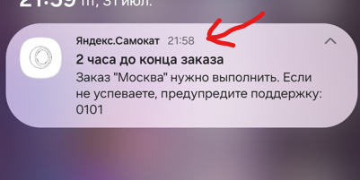
BG32 | Доступен ввод более 24 символов в поле "Комменатрий" | Стандартный | Открыт | 1.Запустить тестовый стенд. 2.Перейти на экран "Сделать заказ" | 1.В поле "Комменатрий" указать "Позвоните мне заранее за 10 минут" 2.Снять фокус с поля | Тестовый стенд 1.0.0 Windows 11 Яндекс Браузер(26.6.2.938) 1280x720 Chrome(150.0.7871.129) 1920x1080 | Система не принимает ввод более 24 символов. Появляется сообщение об ошибке | Система принимает ввод более 24 символов. Сообщения об ошибке НЕТ
BG33 | Доступен ввод латицины в поле "Комментарий" | Стандартный | Открыт | 1.Запустить тестовый стенд. 2.Перейти на экран "Сделать заказ" | 1.В поле "Комментарий" ввести "Privet" 2.Убрать фокус с поля | Тестовый стенд 1.0.0 Windows 11 Яндекс Браузер(26.6.2.938) 1280x720 Chrome(150.0.7871.129) 1920x1080 | Система не принимает ввод латиницы в поле "Комментарий" Сообщение об ошибки | Система принимает ввод латиницы в поле "Комментарий" Сообщения об ошибке нет
BG34 | Доступен ввод спец.символов в поле "Комментарий" | Стандартный | Открыт | 1.Запустить тестовый стенд. 2.Перейти на экран "Сделать заказ" | 1.В поле "Комментарий" ввести "Привет@" 2.Убрать фокус с поля | Тестовый стенд 1.0.0 Windows 11 Яндекс Браузер(26.6.2.938) 1280x720 Chrome(150.0.7871.129) 1920x1080 | Система не принимает ввод спец.символов в поле "Комментарий" Сообщение об ошибки | Система принимает ввод спец.символов в поле "Комментарий" Сообщения об ошибке нет
BG35 | Пуш "2 часа до конца заказа" приходит курьеру в день заказа до 21:59 в мобильном приложении | Критический | Открыт | 1.Заказ создан, дедлайн 23:59. 2.Пуши включены. | 1.В настройках телефона поменять "Дату" на дату доставки, время установить 21:58. 2.Открыть моб. приложение. | Мобильное приложение: Яндекс.Самокат v2.0 (scooter-v2.0) Samsung Galaxy S25 ultra Android:16 | Пуш "2 часа до конца заказа" не приходит в 21:58 в день дедлайна | Пуш уведомление пришло курьеру в 21:58
BG36 | Пуш "2 часа до конца заказа" приходит курьеру в день заказа после 21:59 в мобильном приложении | Критический | Открыт | 1.Заказ создан, дедлайн 23:59. 2.Пуши включены. | 1.В настройках телефона поменять "Дату" на дату доставки, время установить 22:00. | Мобильное приложение: Яндекс.Самокат v2.0 (scooter-v2.0) Samsung Galaxy S25 ultra Android:16 | Пуш "2 часа до конца заказа" не приходит в 22:00 в день дедлайна | Пуш уведомление пришло курьеру в 22:00
BG37 | Пуш "2 часа до конца заказа" приходит в 21:59 в день дедлайна на завершенный заказ. | Критический | Открыт | 1.Заказ создан, дедлайн 23:59. 2.Пуши включены. | 1.Завершить заказ. 2. В настройках телефона указать время 21:59. | Мобильное приложение: Яндекс.Самокат v2.0 (scooter-v2.0) Samsung Galaxy S25 ultra Android:16 | На завершенный заказ НЕ приходит Пуш "2 часа до конца заказ" за 2 часа до дедлайна. | На звершенный заказ , пришел пуш с уведомлением "2 часа до конца заказа" в 21:59 в день дедлайна.
BG38 | Некорректное отображение иконки колеса, в вёрстке пуша "2 часа до конца заказа" в мобильном приложении. | Стандартный | Открыт | 1.Развернута шторка с пуш уведомлением. | 1.Найти в пуше шапку. | Виртуальное устройство Android Studio Panda 4 | 2025.3.4 Android:10 Мобильное приложение: Яндекс.Самокат v2.0 (scooter-v2.0) | В верхнем левом углу иконка ввиде колеса от самоката - схематичное изображение (черные линии на белом фоне). Справа от иконки текст " Яндекс.Самокат" цвет :чёрный шрифт:нормальный. Справа от текста "маркер" ввиде чёрной точки. | 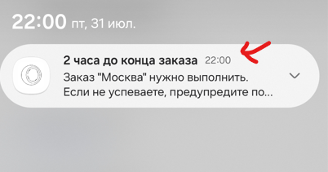 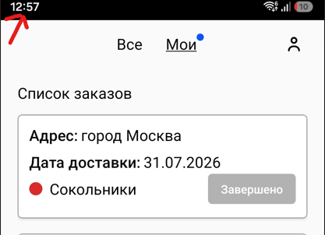 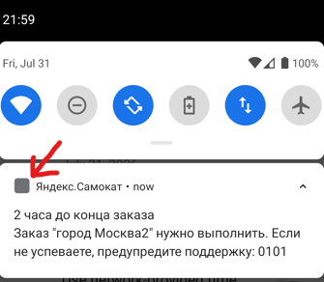 Вместо иконки колеса отображается серый квадрат |  | 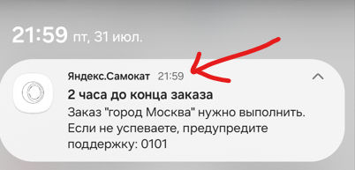
BG39 | Некорректный шрифт заголовка в пуш уведомлении "2часа до конца заказа" в мобильном приложении | Стандартный | Открыт | 1.Развернута шторка с пуш уведомлением. | 1.Найти в пуше под шапкой "Заголовок" | Виртуальное устройство Android Studio Panda 4 | 2025.3.4 Android:10 Мобильное приложение: Яндекс.Самокат v2.0 (scooter-v2.0) | текст заголовка "2 часа до конца заказа" расположение под шакпой пуша, выравнивание по левому краю. цвет текста: чёрный шрфит: жирный. | Шрифт заголовка:нормальный
BG40 | Отображается некорректный текст в пуш уведомлении "2 часа до конца заказа" | Стандартный | Открыт | 1.Развернута шторка с пуш уведомлением. | 1.Найти в пуше под "Заголовком" текст с уведомлением. | Виртуальное устройство Android Studio Panda 4 | 2025.3.4 Android:10 Мобильное приложение: Яндекс.Самокат v2.0 (scooter-v2.0) | текст уведомления «2 часа до конца заказа. Заказ «ул Комнатная 12-14» нужно выполнить до времени N . Если не успеваете, предупредите поддержку: 0101» расположение под Заголовком пуша, выравнивание по левому краю. цвет текса: чёрный шрифт:нормальный | текст " Заказ "*****" нужно выполнить. Если не успеваете, предупредите поддержку: 0101" отсутсвует "до времени N"
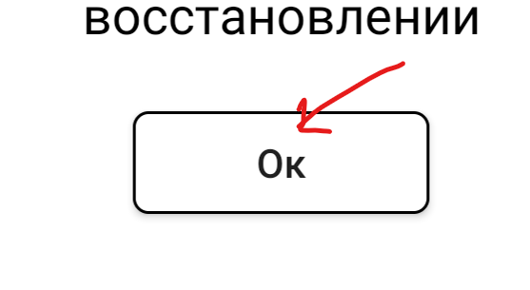
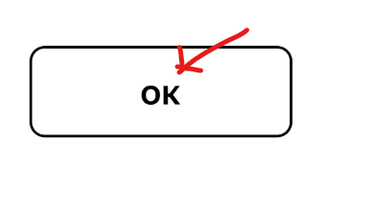
BG41 | Текст подзаголовка некорректно отображается в окне "Отсутствует интернет-соединение" в мобильном приложении | Стандартный | Открыт | 1.Открыто окно «Отсутствует интернет-соединение». | 1.Найти в окне подзаголовок. | Виртуальное устройство Android Studio Panda 4 | 2025.3.4 Android:10 Мобильное приложение: Яндекс.Самокат v2.0 (scooter-v2.0) | Подзаголовок ввиде текста в две строки "Проверьте подключение или дождитесь уведомления о его восстановлении" расположение под "Заголовком" с отступом, выравнивание по центру. цвет текста: черный шрифт: нормальный. | 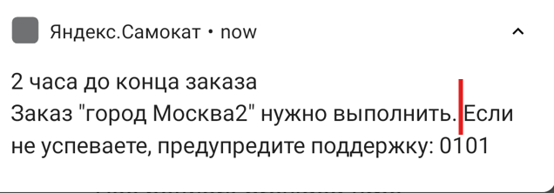 Текст подзаголовка размещается на три строки
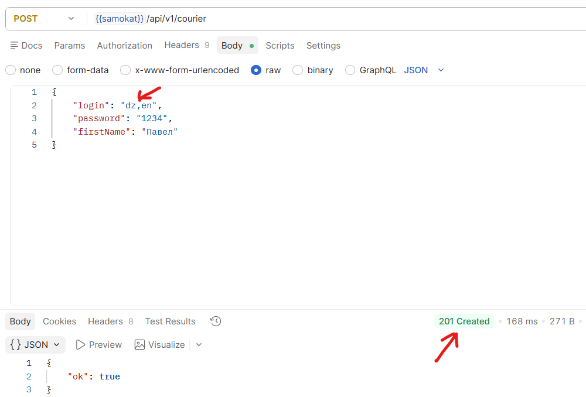
BG42 | Текст кнопки "ок" отличается от требования макета, в окне "Отсутствует интернет-соединение" в мобильном приложении | Стандартный | Открыт | 1.Открыто окно «Отсутствует интернет-соединение». | 1.Найти в окне кнопку "ок" | Виртуальное устройство Android Studio Panda 4 | 2025.3.4 Android:10 Мобильное приложение: Яндекс.Самокат v2.0 (scooter-v2.0) | Кнопка ввиде горизонтального прямоугольника с скругленными углами. Расположение кнопки у нижней границы окна с отступом снизу, выравнивание по центру. Фон кнопки: белый граница: черная. Текст внутри кнопки "ок" расположение по центру кнопки , цвет: черный шрифт:жирный. | Текст внутри кнопки "Ок"
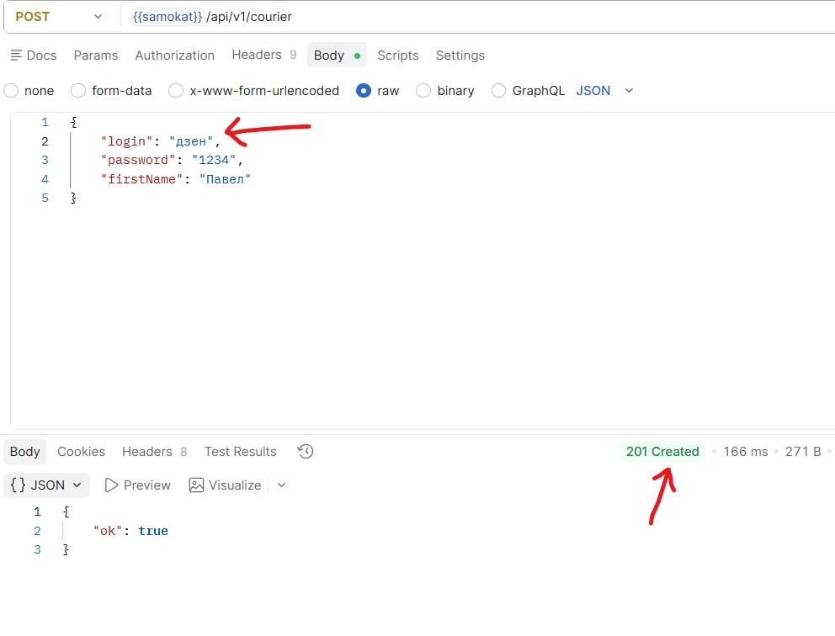
BG43 | Ответ "201 Created" при отправке POST /api/v1/courier на создание курьера, если в тело запроса указать параметр login: с добавлением запятой | Стандартный | Открыт | 1.Подключиться к серверу. | 1.Создать POST запрос с ручкой /api/v1/courier 2.В теле запроса указать параметр login: "dz,en" 3.Нажать Send отправить запрос. | Тестовый стенд API Яндекс.Самокат 1.0.0 | Код и статус ответа 400 Bad Request. | Код и статус ответа 201 Created
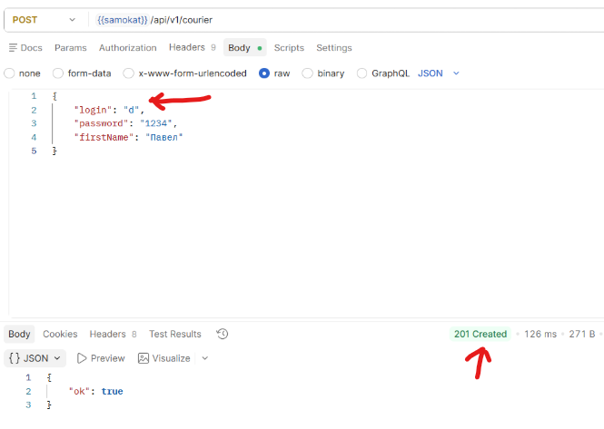
BG44 | Ответ "201 Created" при отправке POST /api/v1/courier на создание курьера, если в тело запроса указать параметр login: русские буквы | Стандартный | Открыт | 1.Подключиться к серверу. | 1.Создать POST запрос с ручкой /api/v1/courier 2.В теле запроса указать параметр login: "дзен" 3.Нажать Send отправить запрос. | Тестовый стенд API Яндекс.Самокат 1.0.0 | Код и статус ответа 400 Bad Request. | Код и статус ответа 201 Created
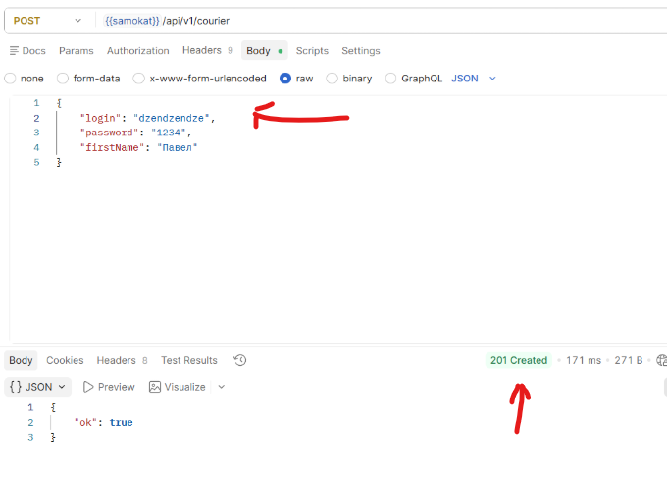
BG45 | Ответ "201 Created" при отправке POST /api/v1/courier на создание курьера, если в тело запроса указать параметр login: с одним символом | Стандартный | Открыт | 1.Подключиться к серверу. | 1.Создать POST запрос с ручкой /api/v1/courier 2.В теле запроса указать параметр login: "d" 3.Нажать Send отправить запрос. | Тестовый стенд API Яндекс.Самокат 1.0.0 | Код и статус ответа 400 Bad Request. | Код и статус ответа 201 Created
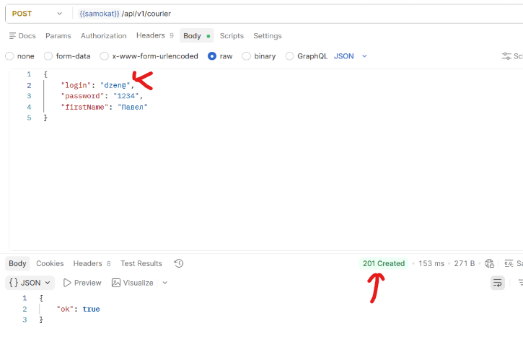
BG46 | Ответ "201 Created" при отправке POST /api/v1/courier на создание курьера, если в тело запроса указать параметр login: с 11ю символами | Стандартный | Открыт | 1.Подключиться к серверу. | 1.Создать POST запрос с ручкой /api/v1/courier 2.В теле запроса указать параметр login: "dzendzendez" 3.Нажать Send отправить запрос. | Тестовый стенд API Яндекс.Самокат 1.0.0 | Код и статус ответа 400 Bad Request. | Код и статус ответа 201 Created
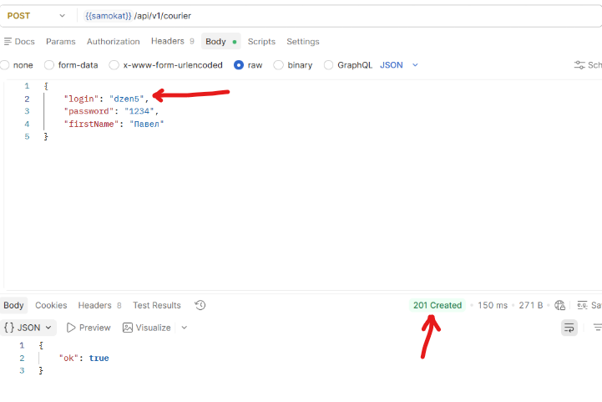
BG47 | Ответ "201 Created" при отправке POST /api/v1/courier на создание курьера, если в тело запроса указать параметр login: с добавлением спец.символа | Стандартный | Открыт | 1.Подключиться к серверу. | 1.Создать POST запрос с ручкой /api/v1/courier 2.В теле запроса указать параметр login: "dzen@" 3.Нажать Send отправить запрос. | Тестовый стенд API Яндекс.Самокат 1.0.0 | Код и статус ответа 400 Bad Request. | Код и статус ответа 201 Created
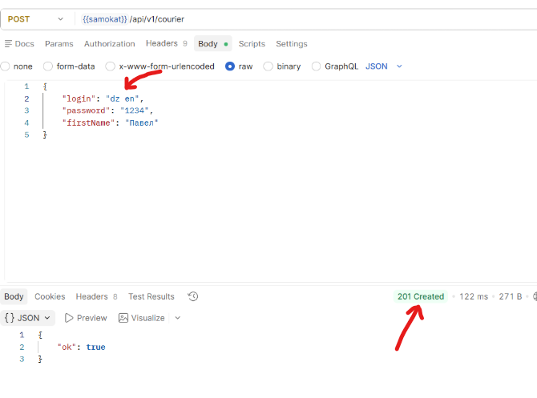
BG48 | Ответ "201 Created" при отправке POST /api/v1/courier на создание курьера, если в тело запроса указать параметр login: с добавлением цифр | Стандартный | Открыт | 1.Подключиться к серверу. | 1.Создать POST запрос с ручкой /api/v1/courier 2.В теле запроса указать параметр login: "dzen5" 3.Нажать Send отправить запрос. | Тестовый стенд API Яндекс.Самокат 1.0.0 | Код и статус ответа 400 Bad Request. | Код и статус ответа 201 Created
BG49 | Ответ "201 Created" при отправке POST /api/v1/courier на создание курьера, если в тело запроса указать параметр login: с добавлением пробела | Стандартный | Открыт | 1.Подключиться к серверу. | 1.Создать POST запрос с ручкой /api/v1/courier 2.В теле запроса указать параметр login: "dz en" 3.Нажать Send отправить запрос. | Тестовый стенд API Яндекс.Самокат 1.0.0 | Код и статус ответа 400 Bad Request. | Код и статус ответа 201 Created
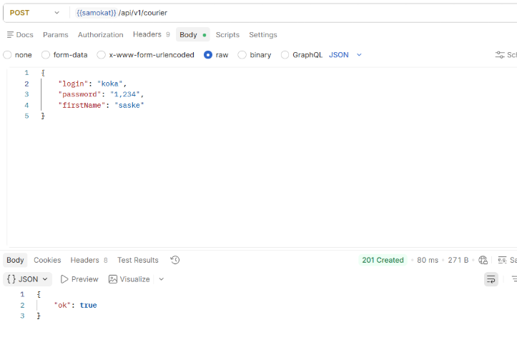
BG50 | Ответ "201 Created" при отправке POST /api/v1/courier на создание курьера, если в тело запроса указать параметр passwordHash: с добавлением дробных чисел | Стандартный | Открыт | 1.Подключиться к серверу. | 1.Создать POST запрос с ручкой /api/v1/courier 2.В теле запроса указать параметр passwordHash: "4,345" 3.Нажать Send отправить запрос. | Тестовый стенд API Яндекс.Самокат 1.0.0 | Код и статус ответа 400 Bad Request. | Код и статус ответа 201 Created
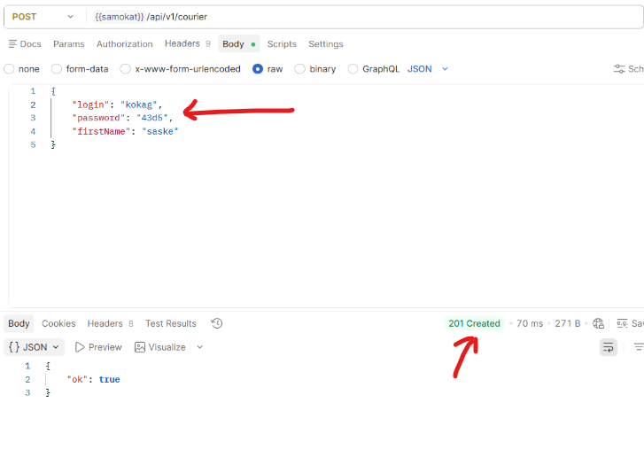
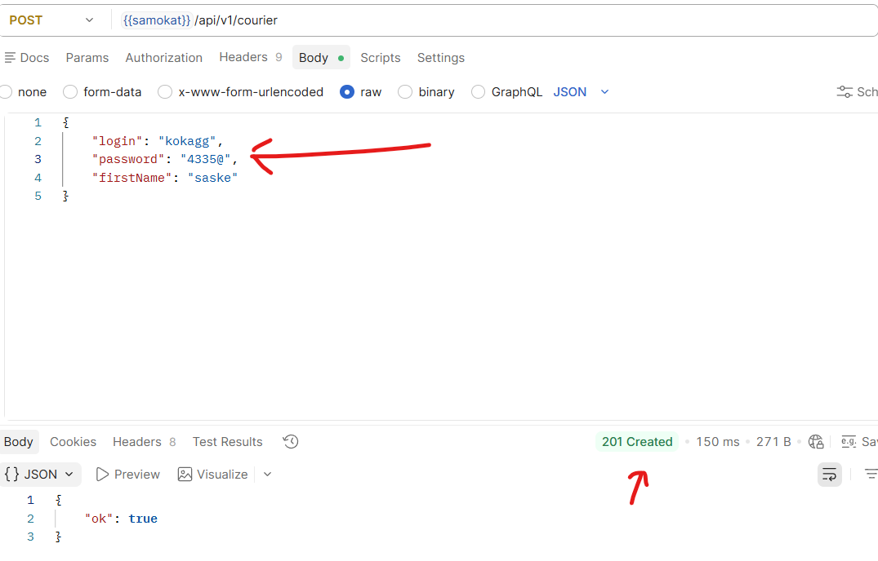
BG51 | Ответ "201 Created" при отправке POST /api/v1/courier на создание курьера, если в тело запроса указать параметр passwordHash: с добавлением букв | Стандартный | Открыт | 1.Подключиться к серверу. | 1.Создать POST запрос с ручкой /api/v1/courier 2.В теле запроса указать параметр passwordHash: "43d5" 3.Нажать Send отправить запрос. | Тестовый стенд API Яндекс.Самокат 1.0.0 | Код и статус ответа 400 Bad Request. | Код и статус ответа 201 Created
BG52 | Ответ "201 Created" при отправке POST /api/v1/courier на создание курьера, если в тело запроса указать параметр passwordHash: с добавлением спец.символов | Стандартный | Открыт | 1.Подключиться к серверу. | 1.Создать POST запрос с ручкой /api/v1/courier 2.В теле запроса указать параметр passwordHash: "4335@" 3.Нажать Send отправить запрос. | Тестовый стенд API Яндекс.Самокат 1.0.0 | Код и статус ответа 400 Bad Request. | Код и статус ответа 201 Created
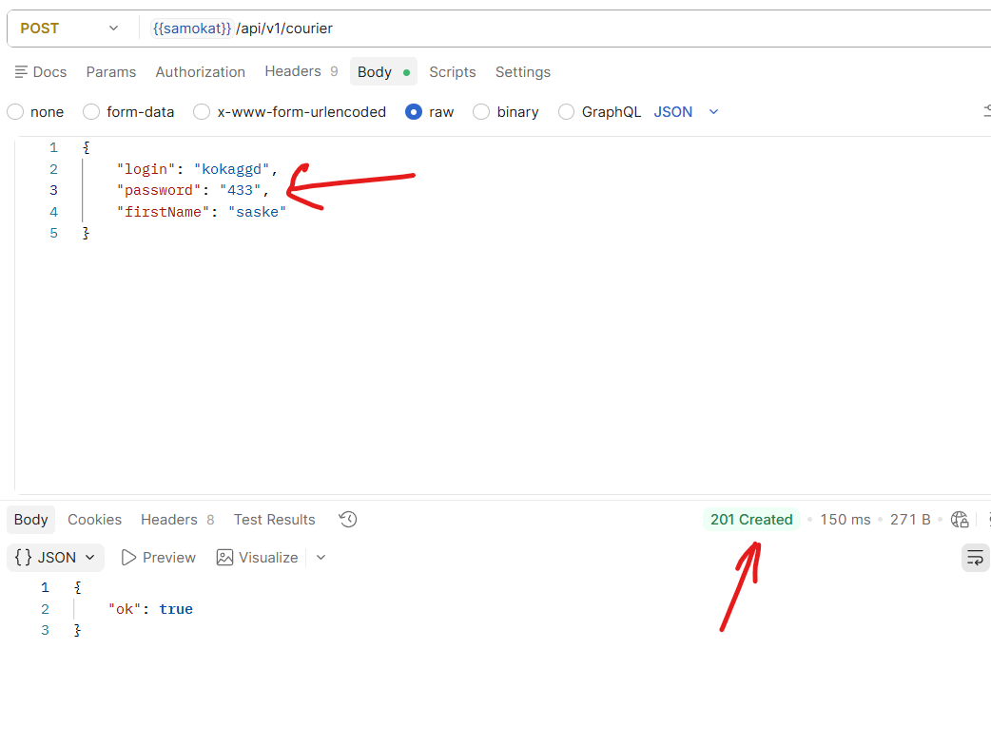
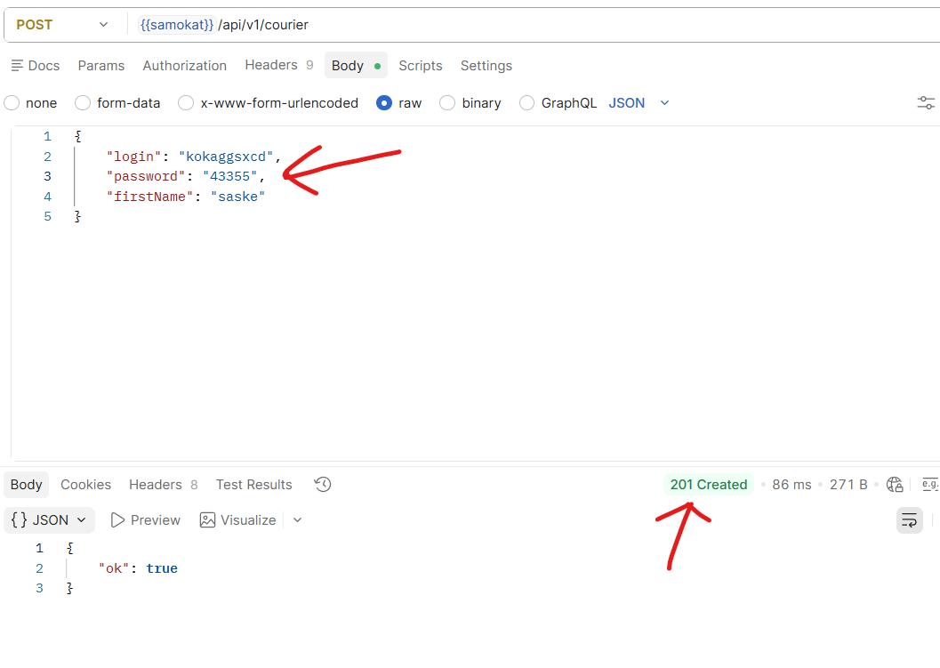
BG53 | Ответ "201 Created" при отправке POST /api/v1/courier на создание курьера, если в тело запроса указать параметр passwordHash: с 3 символами | Стандартный | Открыт | 1.Подключиться к серверу. | 1.Создать POST запрос с ручкой /api/v1/courier 2.В теле запроса указать параметр passwordHash: "433" 3.Нажать Send отправить запрос. | Тестовый стенд API Яндекс.Самокат 1.0.0 | Код и статус ответа 400 Bad Request. | Код и статус ответа 201 Created
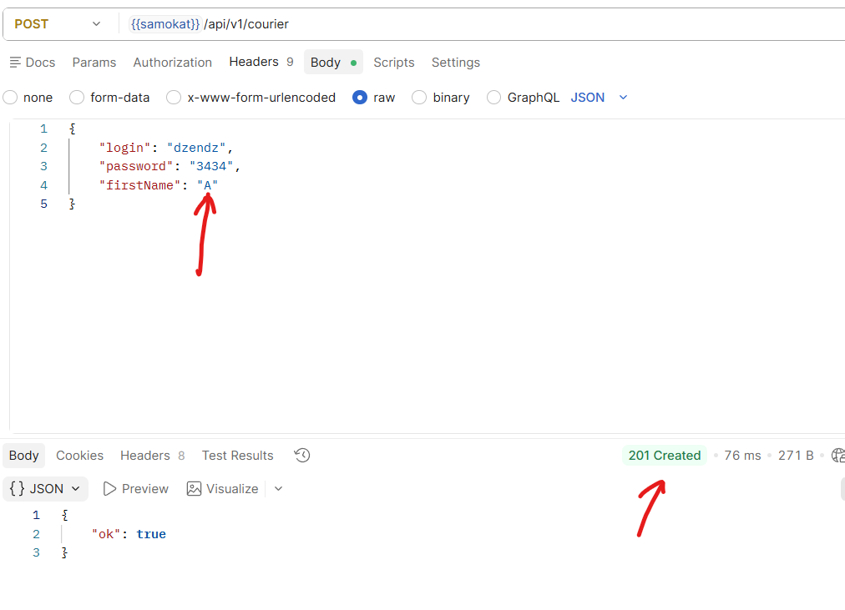
BG54 | Ответ "201 Created" при отправке POST /api/v1/courier на создание курьера, если в тело запроса указать параметр passwordHash: с добавлением больше 4 символов | Стандартный | Открыт | 1.Подключиться к серверу. | 1.Создать POST запрос с ручкой /api/v1/courier 2.В теле запроса указать параметр passwordHash: "43355" 3.Нажать Send отправить запрос. | Тестовый стенд API Яндекс.Самокат 1.0.0 | Код и статус ответа 400 Bad Request. | Код и статус ответа 201 Created
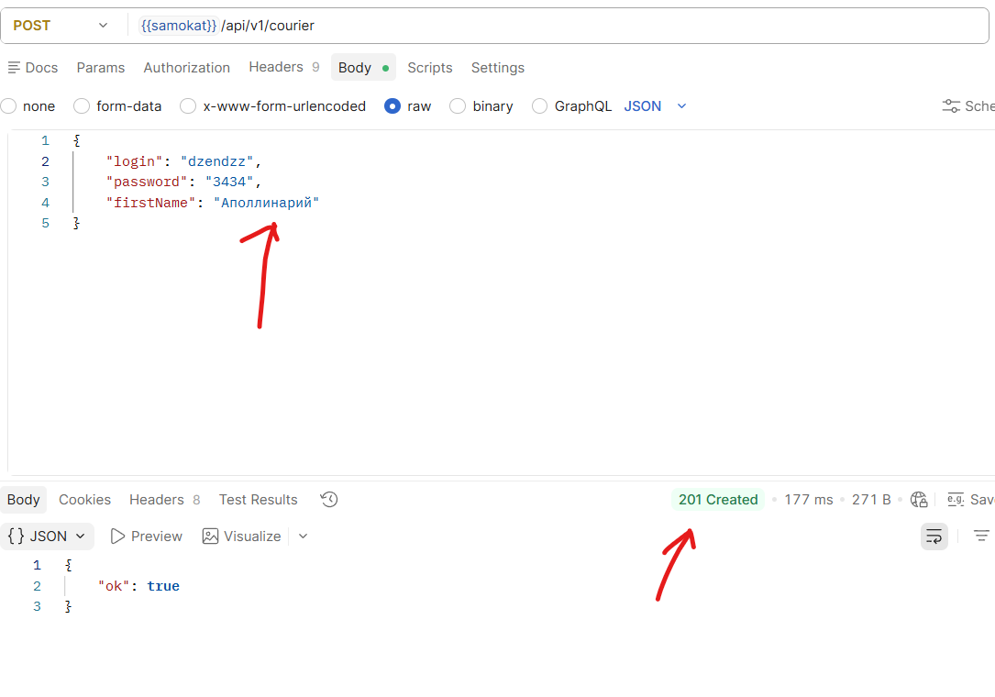
BG55 | Ответ "201 Created" при отправке POST /api/v1/courier на создание курьера, если в тело запроса указать параметр firstName: с добавлением символов меньше 2 | Стандартный | Открыт | 1.Подключиться к серверу. | 1.Создать POST запрос с ручкой /api/v1/courier 2.В теле запроса указать параметр firstName: "А" 3.Нажать Send отправить запрос. | Тестовый стенд API Яндекс.Самокат 1.0.0 | Код и статус ответа 400 Bad Request. | Код и статус ответа 201 Created
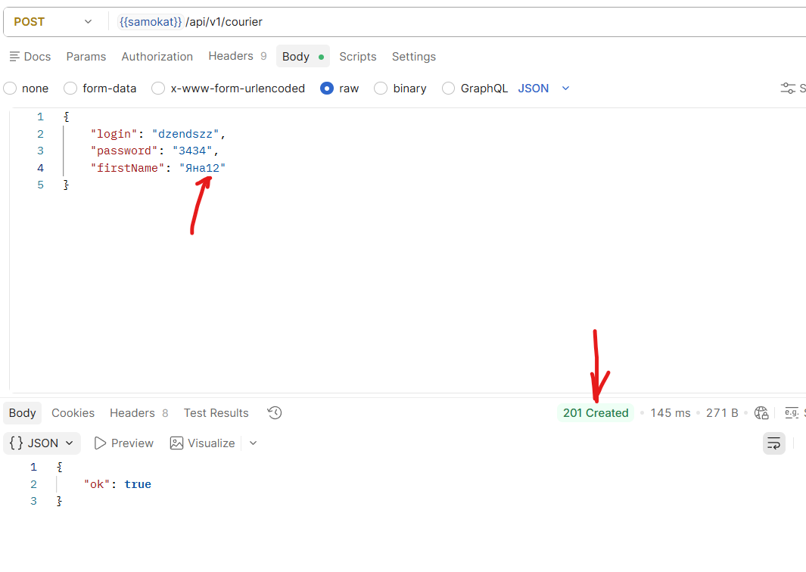
BG56 | Ответ "201 Created" при отправке POST /api/v1/courier на создание курьера, если в тело запроса указать параметр firstName: с добавлением символов больше 10 | Стандартный | Открыт | 1.Подключиться к серверу. | 1.Создать POST запрос с ручкой /api/v1/courier 2.В теле запроса указать параметр firstName: "Аполлинарий" 3.Нажать Send отправить запрос. | Тестовый стенд API Яндекс.Самокат 1.0.0 | Код и статус ответа 400 Bad Request. | Код и статус ответа 201 Created
BG57 | Ответ "201 Created" при отправке POST /api/v1/courier на создание курьера, если в тело запроса указать параметр firstName: с добавлением цифр | Стандартный | Открыт | 1.Подключиться к серверу. | 1.Создать POST запрос с ручкой /api/v1/courier 2.В теле запроса указать параметр firstName: "Яна12" 3.Нажать Send отправить запрос. | Тестовый стенд API Яндекс.Самокат 1.0.0 | Код и статус ответа 400 Bad Request. | Код и статус ответа 201 Created
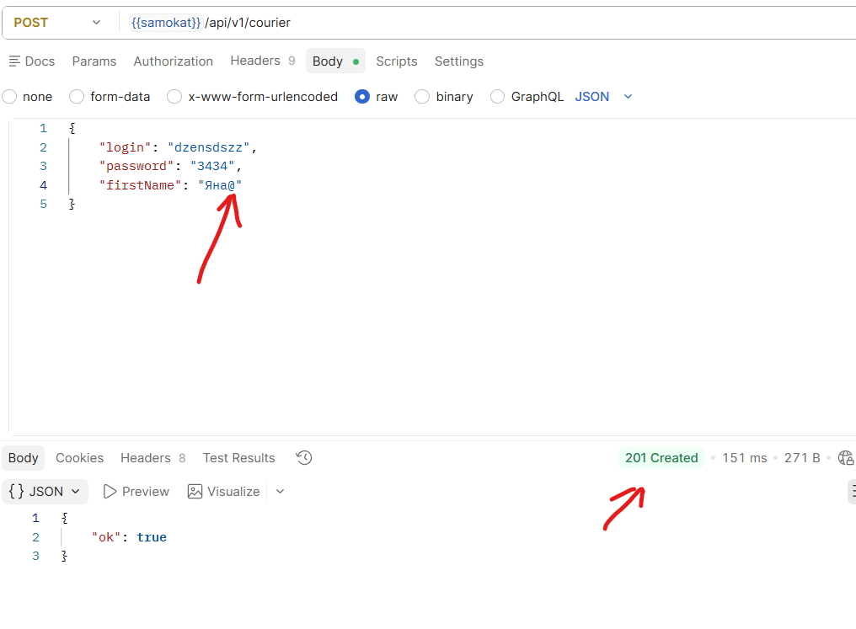
BG58 | Ответ "201 Created" при отправке POST /api/v1/courier на создание курьера, если в тело запроса указать параметр firstName: с добавлением спец.символов | Стандартный | Открыт | 1.Подключиться к серверу. | 1.Создать POST запрос с ручкой /api/v1/courier 2.В теле запроса указать параметр firstName: "Яна@" 3.Нажать Send отправить запрос. | Тестовый стенд API Яндекс.Самокат 1.0.0 | Код и статус ответа 400 Bad Request. | Код и статус ответа 201 Created
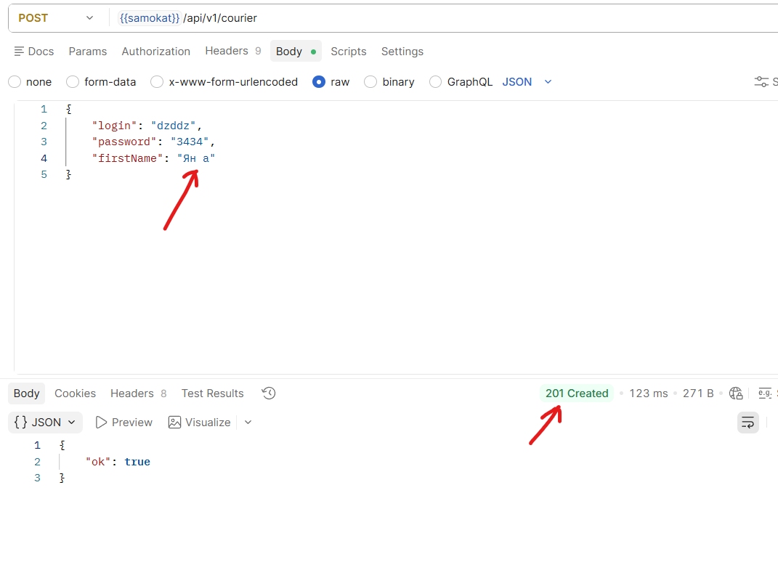
BG59 | Ответ "201 Created" при отправке POST /api/v1/courier на создание курьера, если в тело запроса указать параметр firstName: с добавлением запятой | Стандартный | Открыт | 1.Подключиться к серверу. | 1.Создать POST запрос с ручкой /api/v1/courier 2.В теле запроса указать параметр firstName: "Ян,а" 3.Нажать Send отправить запрос. | Тестовый стенд API Яндекс.Самокат 1.0.0 | Код и статус ответа 400 Bad Request. | Код и статус ответа 201 Created
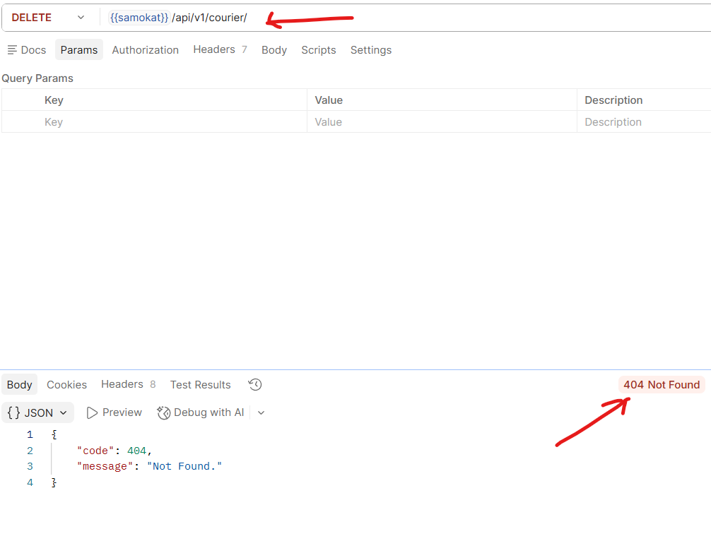
BG60 | Ответ "201 Created" при отправке POST /api/v1/courier на создание курьера, если в тело запроса указать параметр firstName: с добавлением пробела | Стандартный | Открыт | 1.Подключиться к серверу. | 1.Создать POST запрос с ручкой /api/v1/courier 2.В теле запроса указать параметр firstName: "Ян а" 3.Нажать Send отправить запрос. | Тестовый стенд API Яндекс.Самокат 1.0.0 | Код и статус ответа 400 Bad Request. | Код и статус ответа 201 Created
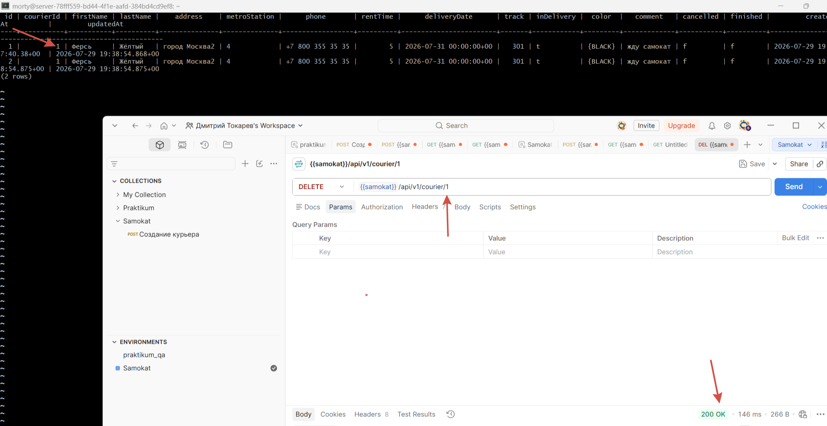
BG61 | Ответ "404 Not Found" при отправке DELETE /api/v1/courier/:id не указывая ID номер курьера в ручке | Стандартный | Открыт | 1.Подключиться к серверу. | 1.Создать DELETE запрос с ручкой /api/v1/courier/ 2.В ручке запроса не указывать ID номер курьера 3.Нажать Send отправить запрос. | Тестовый стенд API Яндекс.Самокат 1.0.0 | Код и статус ответа 400 Bad Request. | Код и статус ответа 404 Not Found
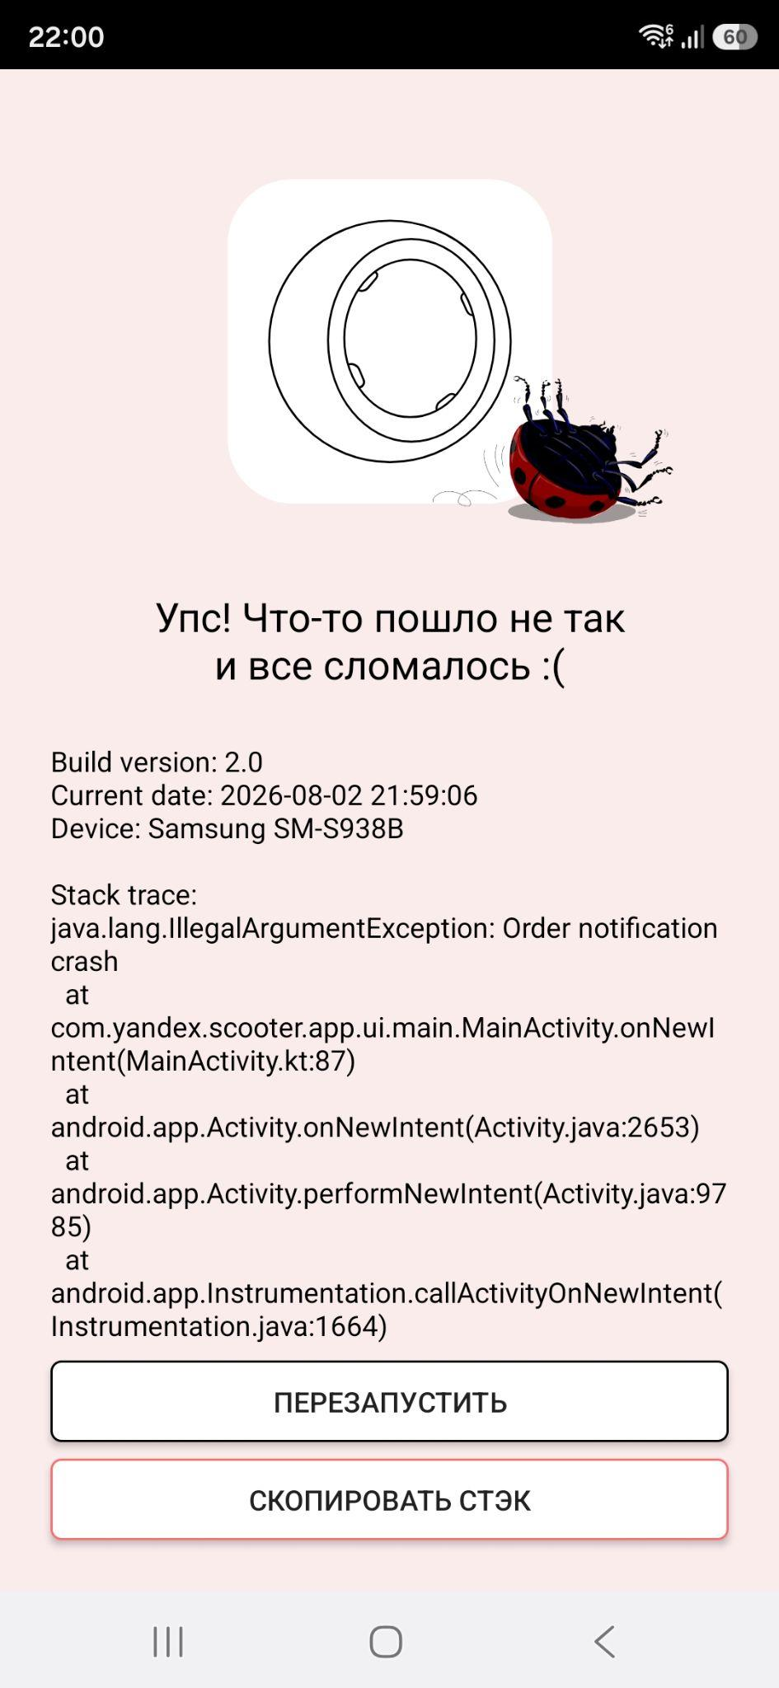
BG62 | При удалении курьера, связанные с ним заказы сохраняются в таблице Orders | Стандартный | Открыт | 1.Подключиться к серверу. 2.Создать курьера POST /api/v1/courier 3.узнать id курьера POST /api/v1/courier/login 4.Создать заказ POST /api/v1/orders записать номер заказа 5.Принять заказ PUT /api/v1/orders/accept/:id | 1.Подключиться к базе данных через консоль 2.проверить таблицу "Orders" SELECT * FROM "Orders"; 3.Удалить курьера в POSTMAN DELETE /api/v1/courier/:id 4.через консоль проверить таблицу "Orders" SELECT * FROM "Orders"; | Тестовый стенд API Яндекс.Самокат 1.0.0 | При удалении курьера, связанные с ним заказы стираются из таблицы Orders | При удалении курьера, связанные с ним заказы сохраняются в таблице Orders
BG63 | Тап по пуш уведомлению "2 часа до заказа" ломает приложение. | Блокирующий | Открыт | 1. Заказ создан, дедлайн 23:59. 2. Пуши включены. | 1. Убедиться, что интернет активен. 2. В настройках телефона установить время 21:59 3. Тапнуть по пуш уведомлению | Мобильное приложение: Яндекс.Самокат v2.0 (scooter-v2.0) Samsung Galaxy S25 ultra Android:16 | Приложение открывается, активной становится вкладка «Мои». | Тап по пушу ломает приложение | samokat crash
BG64 | Окно «Отсутствует интернет-соединение» закрывается тапом вне зоны всплывающего окна. | Стандартный | Открыт | 1.Окно «Отсутствует интернет-соединение» открыто. Интернет по‑прежнему отключён. | 1. Тапнуть в любую область, вне зоны всплывающего окна. | Мобильное приложение: Яндекс.Самокат v2.0 (scooter-v2.0) Samsung Galaxy S25 ultra Android:16 | Окно «Отсутствует интернет-соединение» не закрывается | Тап вне зоны окна «Отсутствует интернет-соединение» закрывает окно

Задание 1 баги вне тестовой док
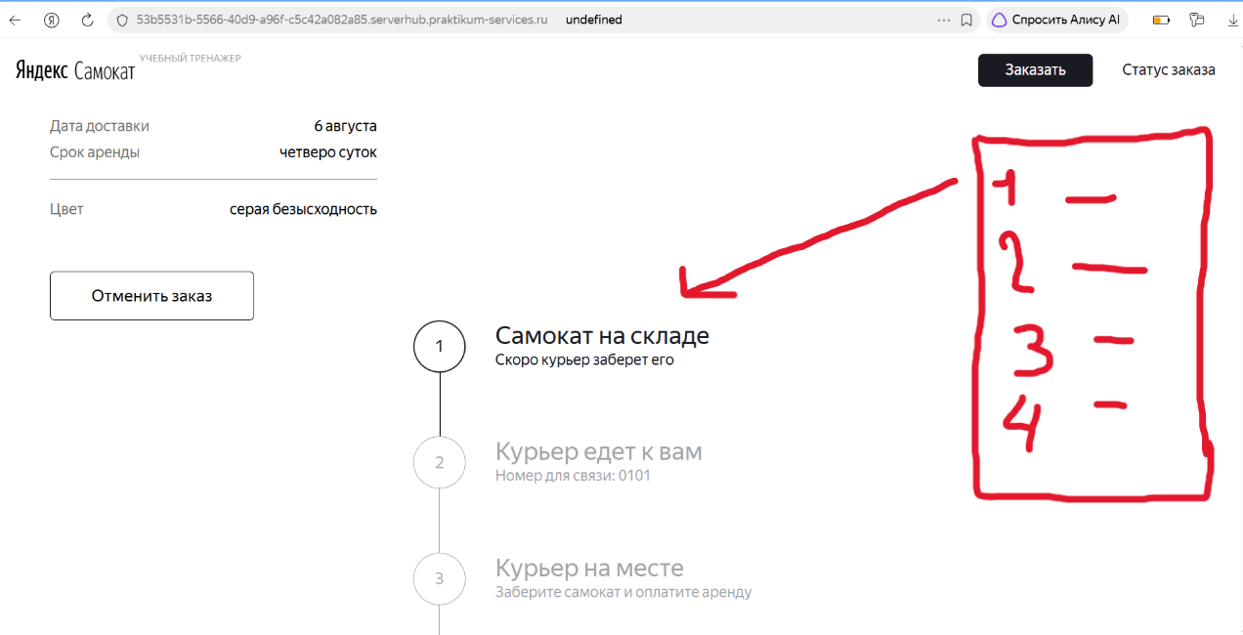
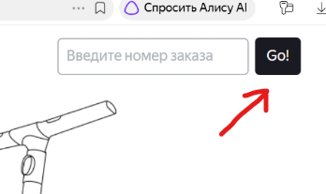
ID | Название БР | Приоритет | Статус | Предусловие | Шаги воспроизведения | Окружение | Ожидаемый результат | Фактический результат
BG/NT-1 | Непредусмотренная кнопка "GO" рядом с полем ввода "номер заказа" в шапке | Стандартный | Открыт | 1.Запустить тестовый стенд 2.Открыта главная страница. | 1.В шапке нажать кнопку "Статус заказа" | Тестовый стенд 1.0.0 Windows 11 Яндекс Браузер(26.6.2.938) 1280x720 Chrome(150.0.7871.129) 1920x1080 | Рядом с полем "Номер заказа" нет кнопки "GO" | Рядом с полем "Номер заказа" присутствует кнопка "GO"
BG/NT-2 | Курсор не меняет свой вид и форму при наведении на поле "Когда привезти" | Стандартный | Открыт | 1.Запустить тестовый стенд 2.Открыть экран"Сделать заказ" 3.Заполнить первую форму заказа 4.Перейти на вторую форму заказа | 1.Навести курсор на поле "Когда привезти" | Тестовый стенд 1.0.0 Windows 11 Яндекс Браузер(26.6.2.938) 1280x720 Chrome(150.0.7871.129) 1920x1080 | Курсор сменяется на руку , при наведении на поле "Когда привезти" | Курсор не меняет свой вид
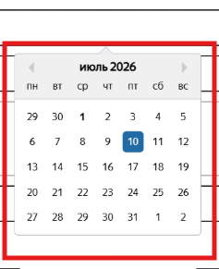
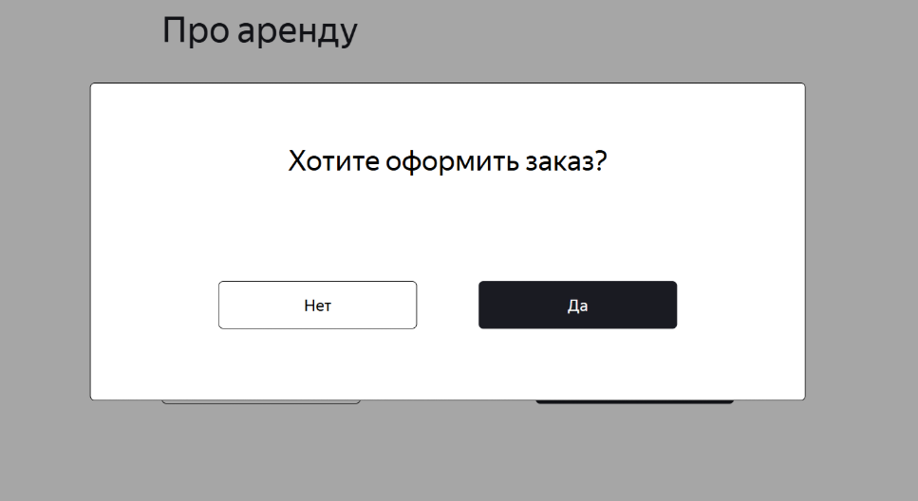
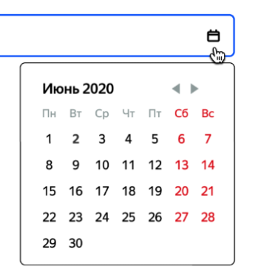
BG/NT-3 | Вёрстка календаря в поле "Когда привезти" не соответсвует макету | Стандартный | Открыт | 1.Запустить тестовый стенд 2.Открыть экран"Сделать заказ" 3.Заполнить первую форму заказа 4.Перейти на вторую форму заказа | 1.Нажать на поле "Когда привезти" | Тестовый стенд 1.0.0 Windows 11 Яндекс Браузер(26.6.2.938) 1280x720 Chrome(150.0.7871.129) 1920x1080 | Календарь выравнен по правому краю поля "Когда привезти". Фон календаря:белый, граница:черная. Колонки Сб. Вс. и даты под нимим выделены красным цветом . Наименование месяца и год расположены в верхнем левом углу календря. справа от указанного года расположены две кнопки перехода по месяцам, в виде треугольников( смотрят влево и вправо) Выравнены по правому краю. | Календарь выравнен по центру поля "Когда привезти" Шапка календаря выделена границей, цвет шапки:серый. месяц и год расположены по центру у верхней границы. Слева от месяца у границы календаря расположена кнопка перехода на предыдущий месяц. Справа от месяца у правой границы календаря расположена кнопка перехода на следующий месяц. Под шапкой календарь основная область календаря, цвет: белый. Все даты и названия дней одного черного цвета.
BG/NT-4 | Непредусмотренное всплывающее окно в оформлении заказа | Стандартный | Открыт | 1.Зпустить тестовый стенд | 1.Нажать кнопку заказать. 2.Заполнить форму "Для кого самкат" 3.Нажать кнопку "Далее" 4.Заполнить форму "Про аренду" 5.Нажать кнопку "Заказать" | Тестовый стенд 1.0.0 Windows 11 Яндекс Браузер(26.6.2.938) 1280x720 Chrome(150.0.7871.129) 1920x1080 | После нажатия кнопки "Заказать" появляется всплывающее окно "Заказ оформлен" | После кнопки "Заказать" появляется всплывающее окно "Подтверждения заказа" с кнопками "Да" и "Нет" не задокументированное в требованиях и на макетах.
BG/NT-5 | Вёрстка "цепочки статусов" съезжает в YandexBrowser при разрешении 1920x1080 | Критический | Открыт | 1Запустить тестовый стенд в YandexBrowser при разрешении экрана 1920x1080 2.Оформить заказ. | 1.Нажать кнопку Статус заказа. 2. В поле статус заказа ввести корректный номер заказа. 3.Нажать Enter ( или непредусмотренную кнопку "GO") | Тестовый стенд 1.0.0 windows 11 Яндекс Браузер(26.6.2.938) 1920x1080 | Цепочка статусов заказа: расположена с права от блока с информацией о заказе, под полем "Номер заказа" и кнопкой "Посмотреть", выравнивание по правмоу краю, с отступом с права. | Цепочка статусов заказа: расположение в нижней части экрана, по центру.
BG/NT-6 | Опечатка в модели самоката на главной странице | Стандартный | Открыт | 1.Зпустить тестовый стенд | 1.На главной странице прокрутить "Колёсиком мыши" вниз до описания самоката | Тестовый стенд 1.0.0 | Модель Topchic PRO | Модель Toxic PRO
BG/NT-7 | Неверный текст у кнопки "Далее" на экране "Сделать заказ" | Стандартный | Открыт | 1.Зпустить тестовый стенд | 1.Перейти на экран "Сделать заказ" | Тестовый стенд 1.0.0 | Текст кнопки "Дальше" | Текст кнопки "Далее"
BG/NT-8 | Дублируется принятый заказ курьером, в мобильном приложении на вкладке "мои" | Критический | Открыт | 1.Зпустить тестовый стенд 2.Создать курьера POST /api/v1/courier 3.Создать заказ POST /api/v1/orders 4.В мобильном приложении авторизоваться под курьером. | 1.На вкладке "Все" принять заказ. 2.Открыть вкладку "Мои" | Тестовый стенд 1.0.0 Мобильное приложение v2.0 Samsung Galaxy S25 ultra Android:16 | На вкладке "Мои" отображается одна карточка принятого заказа. | На вкладке "Мои" карточка принятого заказа дублируется.
BG/NT-9 | Доступен ручной ввод даты в поле "Когда привезти" | Стандартный | Открыт | 1.Запустить тестовый стенд. 2.Перейти на экран "Сделать заказ" | 1.В поле "Когда привезти" вручную указать 23.07.2026 2.Убрать фокус с поля. | Тестовый стенд 1.0.0 Windows 11 Яндекс Браузер(26.6.2.938) 1280x720 Chrome(150.0.7871.129) 1920x1080 | Система не даёт ручной ввод даты в поле "Когда привезти" | Система принимает ручной ввод в поле "Когда привезти"
BG/NT-10 | Не кликабельна кнопка "Да" на всплывающем окне подтверждения заказа "Хотите оформить заказ?" в браузере Chrome | Блокирующий | Открыт | 1.Запустить тестовый стенд в браузере Chrome/ 2.перейти на экран оформления заказа | 1.заполнить форму "Для кого самокат" валидными данными. 2.Нажать кнопку "Далее" 3.Заполнить форму "Про аренду" валидными данными. 4.Нажать кнопку "Заказать". 5.в всплывающем окне подтверждения нажать кнопку "Да" | Тестовый стенд 1.0.0 Windows 11 Chrome(150.0.7871.129) 1920x1080 | После нажатия кнопки "Да" подверждающее окно закрывается , всплывает окно "Заказ оформлен" | Кнопка "Да" не кликабельна

